Sheet1
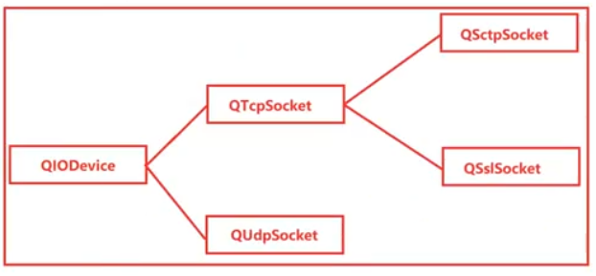
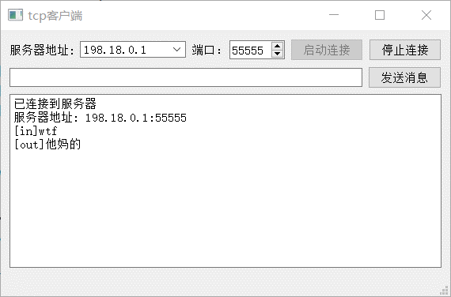
02 TCP协议工作原理及实战

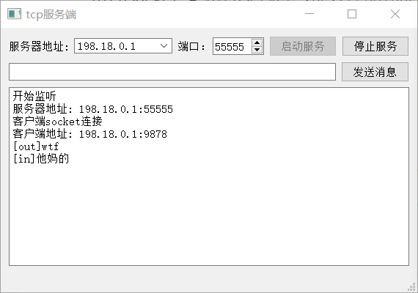
 |  | 服务端程序 | 客户端程序
 | 一、TCP协议基础知识
 | 1、传输控制协议（TCP，TransmissionControlProtocol）是一种
 | 面向连接的、可靠的、基于字节流的传输层通信协议。
 | 2、TCP拥塞控制算法（也称AIMD算法）。该算法主要包括四个主
 | 要部分：慢启动、拥塞避免、快速重传和快速恢复。
 | 3、TCP通信必须建立TCP连接（客户端和服务器端），Qt提供
 | QTcpSocket类和QTcpServer类专门用于建立TCP通信程序。服务
 | 器端用QTcpServer监听端口及建立服务器；QTcpSocket用于建立
 | 连接后使用套接字（socket）进行通信。

